ケース1-2
ログイン画面を確認する

1.サービスメニューに料金情報管理が存在していること
2.サービスメニューの料金情報管理の文字が灰色であるこ
1.サービスメニューに料金情報管理が存在していること
2.サービスメニューの料金情報管理の文字が灰色であること

ケース3-4
トップ画面を確認する

3.サービスメニューに料金情報管理が存在していること
4.サービスメニューの料金情報管理の文字が灰色であること
3.サービスメニューに料金情報管理が存在していること
4.サービスメニューの料金情報管理の文字が灰色であること

ケース5
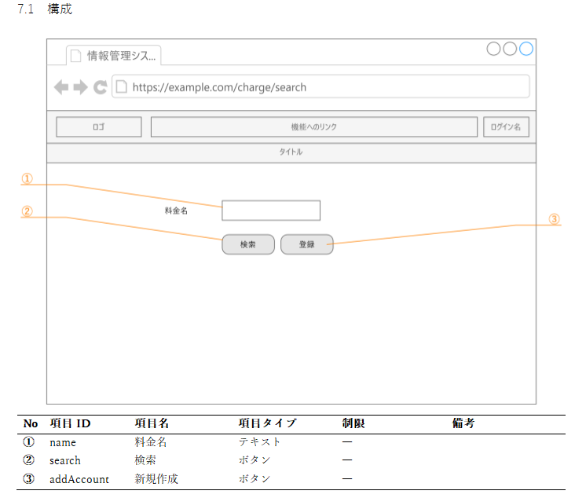
料金情報画面を確認する

5.サービスメニューの料金情報管理の文字が白色であること

5.サービスメニューの料金情報管理の文字が白色であること

■詳細設計書

ケース6
現在の画面が料金検索画面以外の状態でサービスメニューの料金情報管理を押下する

6.料金画面に遷移すること

トップ画面から遷移

6.トップ画面から料金情報管理を押下して料金画面に遷移される

加入者管理画面から遷移

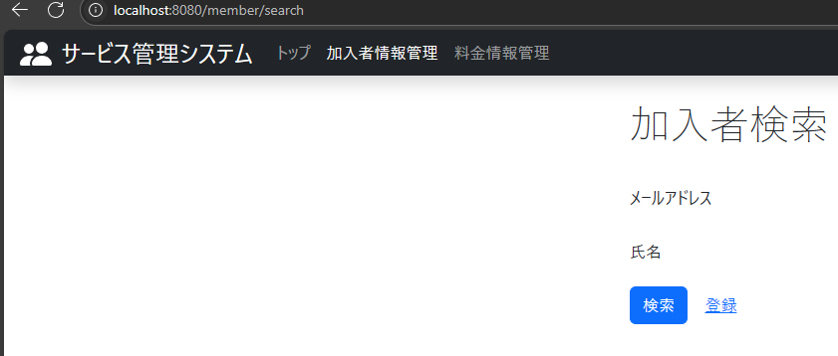

6.加入者情報管理画面から料金情報管理を押下して料金画面に遷移される

ケース7-11
料金検索画面を確認する

7.料金検索のテキストが表示されていること
8.料金名のテキストが表示されていること
9.料金名のテキストボックスが表示されていること
10.検索ボタンが表示されていること
11.登録がリンクで表示されていること
8.料金名のテキストが表示されていること
7.料金検索のテキストが表示されていること

10.検索ボタンが表示されていること
11.登録がリンクで表示されていること
9.料金名のテキストボックスが表示されていること

【レイアウト確認用】 | ■詳細設計書

ケース12-13
「料金名」を空欄で検索ボタンを押下

12.「料金名」を空欄で検索ボタンを押下したときに、検索結果画面に遷移し存在する料金情報が全件取得されて表示される

 | ■詳細設計所
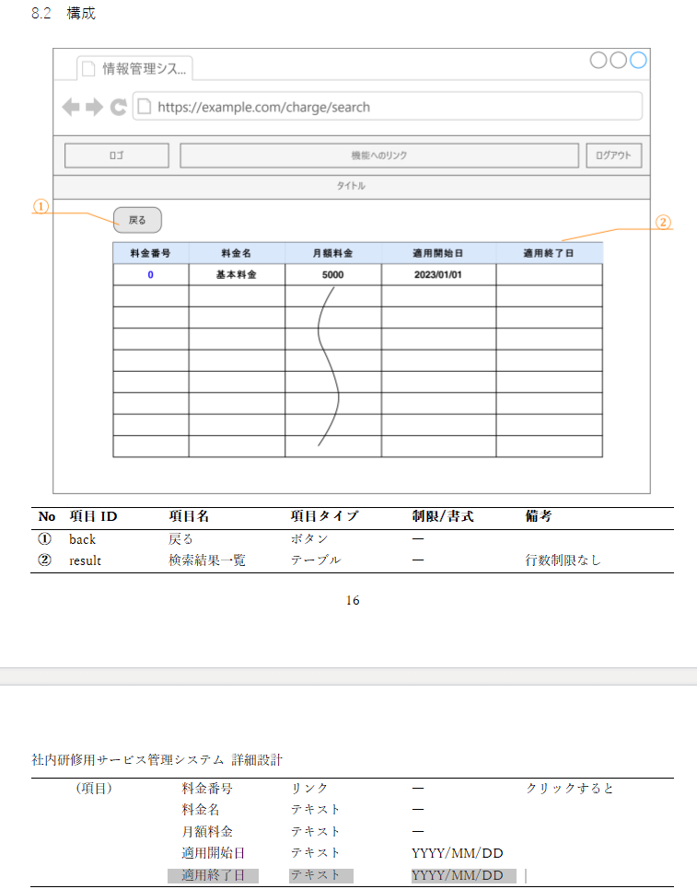

12.「料金名」を空欄で検索ボタンを押下したときに、検索結果画面に遷移し存在する料金情報が全件取得されて表示される

料金情報が存在しない場合は”該当する情報が見つかりませんでした。”と表示される

13.料金情報が存在しない場合は”該当する情報が見つかりませんでした。”と表示される

ケース14-15
「料金名」に入力しありで検索ボタン押下

14.「料金名」に”通常”と入力して検索ボタンを押下したときに、検索結果画面に遷移し”通常”と部分一致した料金名を持つ料金情報が表示される

 | ■詳細設計所

14.「料金名」に”通常”と入力して検索ボタンを押下したときに、検索結果画面に遷移し”通常”と部分一致した料金名を持つ料金情報が表示される

15.入力した文字と部分一致する料金情報が存在しない場合は”該当する情報が見つかりませんでした。”と表示される

15入力した文字と部分一致する料金情報が存在しない場合は”該当する情報が見つかりませんでした。”と表示される

ケース16-24
料金検索結果画面を確認すること

16.料金番号が表示される
17.料金名が表示される
18.月額料金が表示される
19.適用開始日が表示される
21.サービスメニューに料金情報管理が存在していること
22.サービスメニューの料金情報管理の文字が白色でること
20.適用終了日が表示される
21.サービスメニューに料金情報管理が存在していること
22.サービスメニューの料金情報管理の文字が白色でること
23.戻るボタンが表示されていること
24.料金番号欄にある番号がリンクになっていること
 | ■詳細設計書

18.月額料金が表示される
19.適用開始日が表示される
17.料金名が表示される
23.戻るボタンが表示されていること

16.料金番号が表示される

20.適用終了日が表示される
24.料金番号欄にある番号がリンクになっていること

ケース25
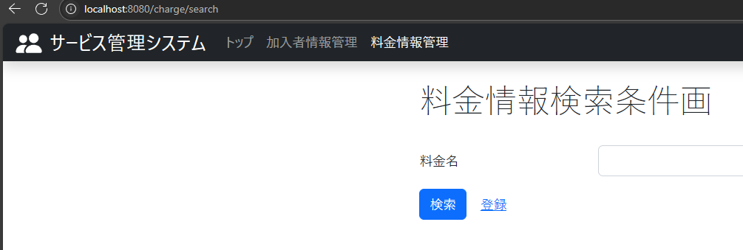
料金検索結果画面の「戻る」ボタンを押下する

25.「戻る」ボタンをクリックしたときに料金検索画面に遷移される

25.「戻る」ボタンをクリックしたときに料金検索画面に遷移される

